分选机上传
有二维码参照示例 | cell电压:值:V|cell内阻:值:mΩ

 | cell电压 :fltVol cell 阻值：fltResistance 二维码：BarCode tf_tag默认是0，我们取完数据后置1 数据表是CheckDataOnline

 | 我们定义为每5分钟取一次数据，有二维码的就传二维码，没有的就不传二维码，他们这个每个批次要么有二维码要么没有二维码，我们上传就自己判断一下二维码有无，有就传，没有就不传

 | 工作中心Y00100110
 | 数据类型以M_FLAG=3 来传

无二维码参照示例 | 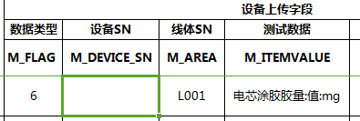 cell电压:值:V|cell内阻:值:mΩ 无二维码传过程参数

